상품제안서
DAVID Qi2 마그네틱 3IN1 무선충전기 | 상품코드: F30371

 |  |  |  |  |  |  | 02-412-0044 | www.easy1.co.kr
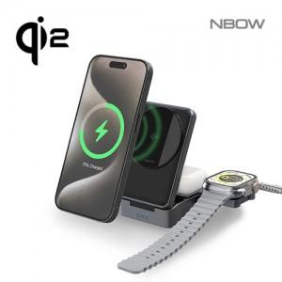

【상세/제작정보】 | *택배비 (1 box) 4000원 부과세별도 *100개 미만 50000만원 부과세별도

【인쇄/포장옵션】 | 풀칼라, 100개미만 칼라인쇄 / 포장지포장

【공급단가】 | 수량 | 50~ | 100~ | 300~ | 500~ | 1,000~
*VAT별도 | 단가 | 28,750원 | 28,290원 | 27,600원 | 26,910원 | 26,450원

【상품 URL】 | https://dev.easy1.co.kr:443/src/goods_detail.php?gdno=30371

